M02_Arreglo_Aplicacion
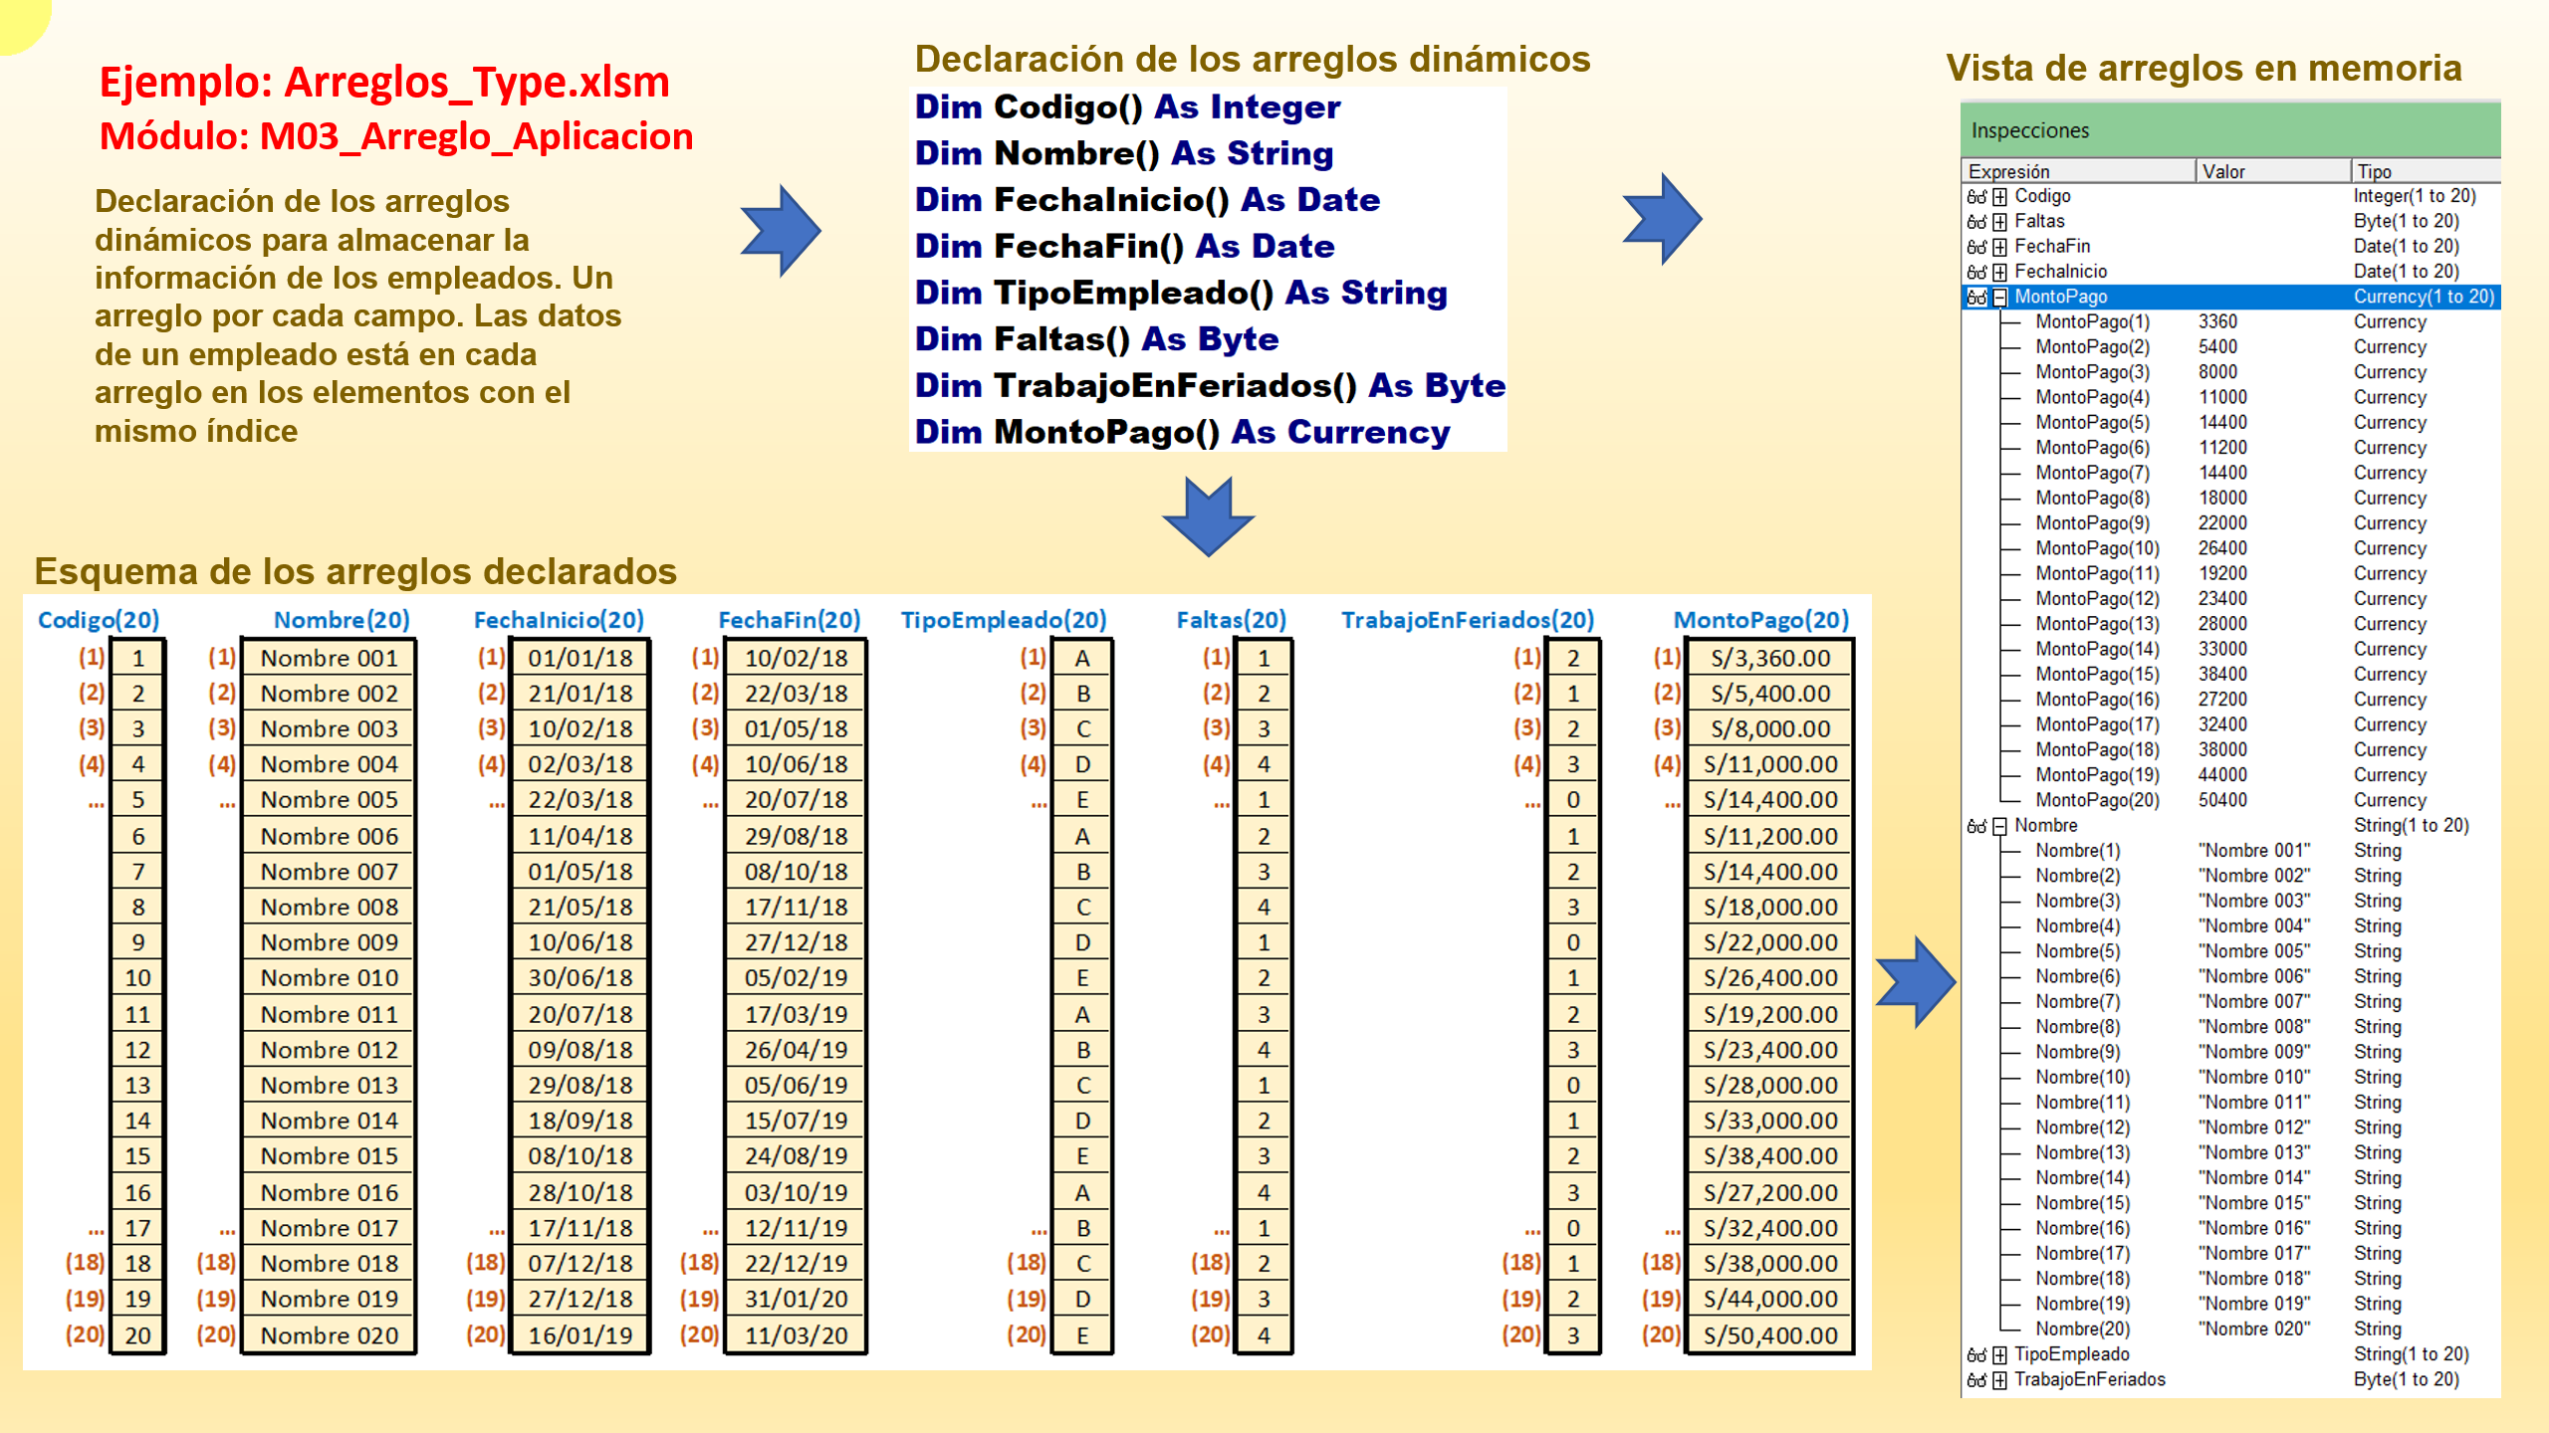

M04_Type_Aplicacion
